面积
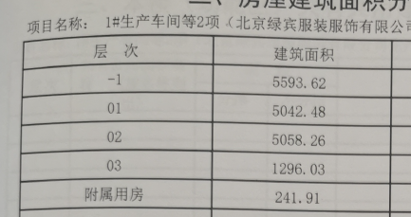
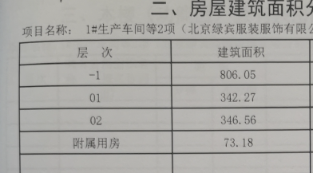

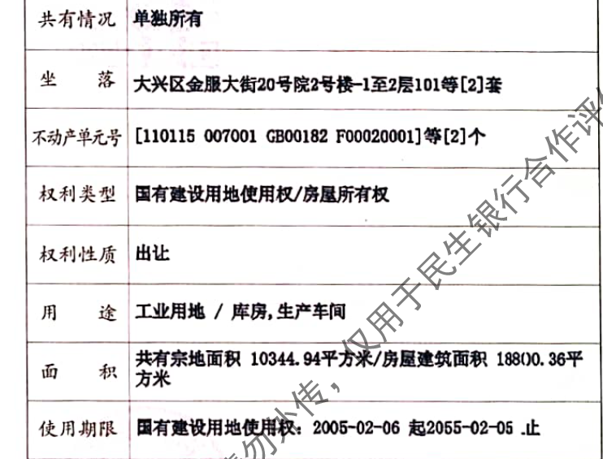
 | 地上建筑面积 | 地下建筑面积 | 总建面 | 租金 | 租金 | 建安 | 建安总价
1# | 11638.68 | 5593.62 | 17232.3 | 1.5 | 25848.45 | 4000 | 68929200
2# | 762.01 | 806.05 | 1568.06 | 0.3 | 470.418 | 3000 | 4704180
 |  |  | 18800.36 | 1 | 26318.868 | 3917 | 73633380
